CollectiveAccess
Image | Object | Description | Date
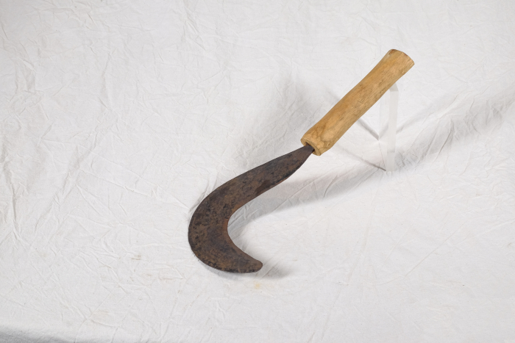 | Sichel für Gebüsch (A1407) | Diese Sichel stammt aus Afrika. Sicheln wurden in erster Linie zum Schneiden von Gras und Getreide verwendet. Diese kompaktere Form mit einem verhältnismäßig starken Blatt eignete sich jedoch besonders, um damit stärkere Pflanzen zu durchtrennen. Mit ihr konnte man auch Gebüsch und Gestrüpp schneiden.

